Oppskrift
HallonglassHallonglass
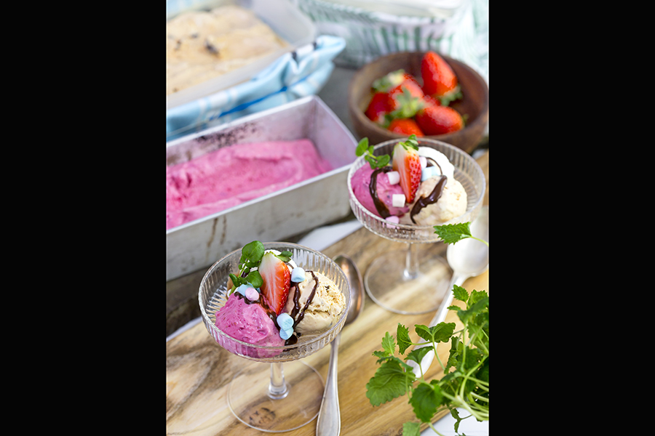

Skölj och rensa hallonen, låt dem rinna av ordentligt. Skala citronen och ta bort allt vitt och kärnorna. Lägg hallon, citronköttet och honung i en mixer och kör till en slät smet. Slå i kondenserad mjölk och mixa ytterligare en minut. Häll upp massan i en bunke och ställ några timmar i kylen (gärna över natten). Vispa grädden lätt (inte helt fast) och vispa sen samman den med bärsmeten. Ställ bunken i frysen, ta ut den varje halvtimme och vispa kraftigt i smeten, upprepa detta tills den får mjukglasskonsistens.Skölj och rensa hallonen, låt dem rinna av ordentligt. Skala citronen och ta bort allt vitt och kärnorna. Lägg hallon, citronköttet och honung i en mixer och kör till en slät smet. Slå i kondenserad mjölk och mixa ytterligare en minut. Häll upp massan i en bunke och ställ några timmar i kylen (gärna över natten). Vispa grädden lätt (inte helt fast) och vispa sen samman den med bärsmeten. Ställ bunken i frysen, ta ut den varje halvtimme och vispa kraftigt i smeten, upprepa detta tills den får mjukglasskonsistens.
Number of servingsNumber of servings | 1
EPDEPD | ProductProduct | Per servingPer serving | TotalTotal | QtyPerPackQtyPerPack | PackSizePackSize | PackUnitPackUnit | PackagingPackaging | ItemsItems
 | färska hallon färska hallon |  | 0 |  |  |  |  | 0
 | citron citron |  | 0 |  |  |  |  | 0
 | Törsleff´s Akaciahonung Törsleff´s Akaciahonung |  | 0 |  |  |  |  | 0
 | Kondenserad Mjölk 397g *(Mjölk)Kondenserad Mjölk 397g *(Mjölk) |  | 0 | 12 | 397 | gg | 12x397g12x397g | 0
 | vispgrädde, 40% vispgrädde, 40% |  | 0 |  |  |  |  | 0

 | * Allergens* Allergens

